Junio 2022
DIRECCIÓN DE ALUMBRADO PÚBLICO
INFORME MENSUAL

MES |  | DEL | AL | AÑO | RECIBIDOS
01 AL 31 Julio 2022 |  |  |  |  | 772

 | ACCIONES REALIZADAS

ACCIONES |  |  |  |  | TOTAL GRAL | ACCIONES | TOTAL GRAL
Cambio de Luminaria |  |  |  |  | 0 | Luminaria Reparada | 653
Cambio de Poste |  |  |  |  | 0 | Reinstalacion de luminaria | 0
Circuito Reparado |  |  |  |  | 227 | Reparacion de Reflector | 0
Circuito Restablecido |  |  |  |  | 0 | Retiro de la Base del Poste | 0
Excavacion de Cepas e Instalacion de Anclas |  |  |  |  | 0 | Retiro de Poste (Concreto) | 0
Instalacion de Adornos Patrios |  |  |  |  | 0 | Retiro de Poste (Metalico) | 0
Instalacion de Luminarias |  |  |  |  | 43 | Retiro de Reflector o Luminaria | 0
Instalacion de Poste |  |  |  |  | 0 | Se encontro Funcionando Normal | 0
Instalacion de Reflector (Provicional) |  |  |  |  | 0 | Se Recogio Luminaria Caida | 0
Instalacion de Reflectores |  |  |  |  | 0 | Servicio | 198
 |  |  |  |  |  | Otros (tendido de linea) | 0
 |  |  |  |  |  | Total Servicios | 1,121
Los servicios realizados consisten en el apoyo a diversas dependencias y atención de reportes
ORIGEN DE REPORTES |  |  |  |  |  | COLONIAS DE MAYOR INCIDENCIA
VIA TELEFONICA |  |  |  |  | 648 | CENTRO TLAQUEPAQUE
OFICIO |  |  |  |  | 42 | EL SAUZ
PLATAFORMA CIUDADANA |  |  |  |  | 90 | BALCONES STA MARIA
CORRECTIVO INTERNO |  |  |  |  | 121 | EL VERGEL
OTRO (SUPERVICION AREA TECNICA) |  |  |  |  |  | PARQUES STA. MARIA

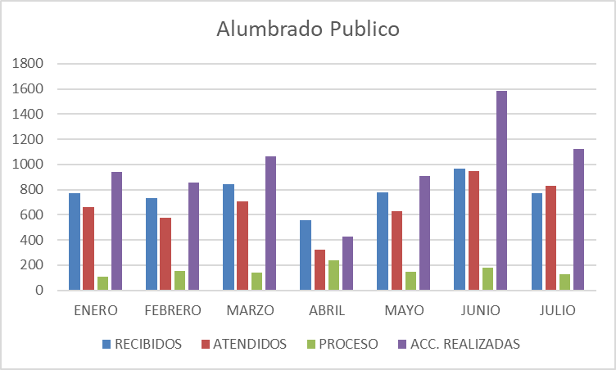

ACTIVIDADES ADMINISTRATIVAS REALIZADAS
Apoyo con tomas de corriente para la Día de la Cerveza Reunión en el corredor industrial Fertimex Reunión con Políticas Publicas tema Sendero Seguro Gira Con la ´Presidenta Colonial Tlaquepaque Asistencia a Servicios en Movimiento en la colonia Barrios Unidos
Apoyo en la unidad Álvarez del Castillo con tomas de corriente para evento deportivo Presencia a la caravana de Servicios en Movimiento en la colonia El Sauz Apoyo al SUTAJ con tomas de corriente y acomodo de cables para evento deportivo. Apoyo a expo artesanos en la plazoleta del arte con tomas de corriente
Apoyo tomas de corriente en la colonia Ojo de Agua en Santa Anita para evento contra el dengue. Asistencia a las mesas de trabajo en el Congreso del Estado Operativo de limpieza en la Colonia el Sauz. Operativo de limpieza colonia Miravalle. Apoyo con tomas de corriente para expo artesanal en la plazoleta del arte.
Asistencia a la segunda revisión del informe anual en sala de expresidentes. Reunión y apoyo al Mercado Municipal Silva Romero Reunión y apoyo al Mercado Municipal Constitución Apoyo en la plazoleta del arte para Expo Artesanos con tomas de corriente Apoyo en la Plaza Springfield para expo artesanos con tomas de corriente

Hoja1
ALUMBRADO PÚBLICO

REPORTES | ENERO | FEBRERO | MARZO | ABRIL
RECIBIDOS | 769 | 732 | 844 | 558
ATENDIDOS | 661 | 579 | 704 | 322
PROCESO | 108 | 153 | 140 | 236
ACC. REALIZADAS | 943 | 858 | 1,064 | 429

